CM_0
 |  | Bogota-Cali | km ruta | 468 |  |  |  |  |  | 243 | 368 | 481 | 0
C2 | VARIABLE | Llantas | $0.00 | 75688.22 | $8,409.80 | 4.91% |  |  |  | 357 | 542 | 708 | 1
C2 | VARIABLE | Lubricantes | $0.00 | 35497.62 | $3,944.18 | 2.30% |  |  |  | 465 | 707 | 923 | 1.3036723164
C2 | VARIABLE | Filtros | $0.00 | 15850.02 | $1,761.11 | 1.03% |  |  |  | 586 | 890 | 1162 | 1.6412429379
C2 | VARIABLE | Mantenimiento y Reparación | $0.00 | 140536.8 | $15,615.20 | 9.11% |  |  |  | 114 | 174 | 227
 |  |  | Suma Mtto ruta | 267572.66
 |  |  | 13 años | 572 | 408.02912604 | 0.50392559731 | 356.7793229 | 0.026288810056 | 1.4012148067

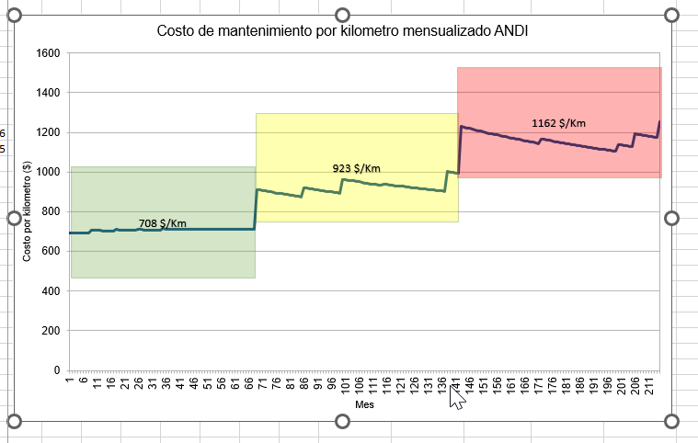
C3 | VARIABLE | Llantas | $0.00 | 126861.27 | $7,928.83 | 5.70%
C3 | VARIABLE | Lubricantes | $0.00 | 49610.09 | $3,100.63 | 2.23%
C3 | VARIABLE | Filtros | $0.00 | 14192.1 | $887.01 | 0.64%
C3 | VARIABLE | Mantenimiento y Reparación | $0.00 | 202490.37 | $12,655.65 | 9.10%
C3 | VARIABLE | Lavado y Engrase | $0.00 | 13319.57 | $832.47 | 0.60%
 |  |  | Suma Mtto ruta | 406473.4
 |  |  | 13 años | 869 | 619.8427977 | 0.76552047914 | 541.98849923

C3S3 | VARIABLE | Llantas | $0.00 | 234308.13 | $6,891.42 | 7.97%
C3S3 | VARIABLE | Lubricantes | $0.00 | 49910.11 | $1,467.94 | 1.70%
C3S3 | VARIABLE | Filtros | $0.00 | 22783.4 | $670.10 | 0.78%
C3S3 | VARIABLE | Mantenimiento y Reparación | $0.00 | 206331.86 | $6,068.58 | 7.02%
C3S3 | VARIABLE | Lavado y Engrase | $0.00 | 17643.02 | $518.91 | 0.60%
 |  |  | Suma Mtto ruta | 530976.52
 |  |  | 13 años | 1135 | 809.70113092

DELTA
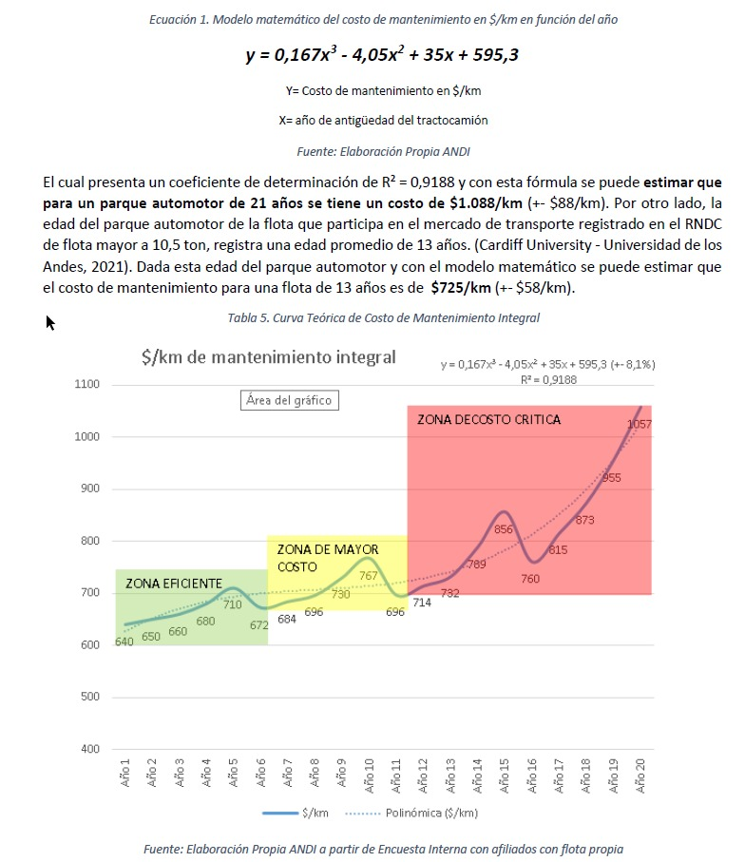
1 | 45 | 640 |  |  | 1 | 640
20 | 462 | 538.32554901 |  |  | 5 | 710

CM_0 | 640 | COP/KM
DELTA | 13.04% | -0.91% |  |  | DELTA | 2.63%

1 | 672 |  | 1 | 696 |  | 1 | 760
5 | 767 |  | 5 | 856 |  | 5 | 1057
DELTA | 3.36% |  | DELTA | 5.31% |  | DELTA | 8.60%

